OFFER
CK MAN UNDERWEAR

PHOTOS | MODEL | Description | XS | S | M | L | XL | TOT | XS | S | M | L | XL | TOT | WHS | RRP
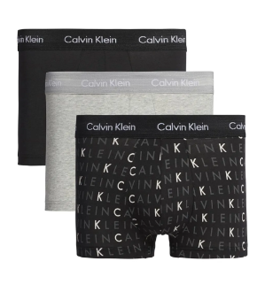 | 0000U2664G-YKS | 3P LOW RISE TRUNK |  | 2,293 | 7,870 | 0 | 2,559 | 12,722 |  |  |  |  |  | 0 | 18.00 € | 42.90 €
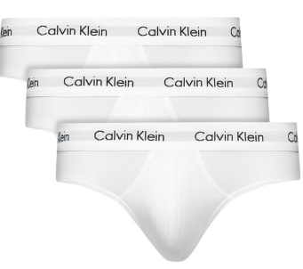 | 0000U2661G-100 | 3P HIP BRIEF | 4 | 1,096 | 3,366 | 1,973 | 903 | 7,342 |  |  |  |  |  | 0 | 18.00 € | 42.90 €
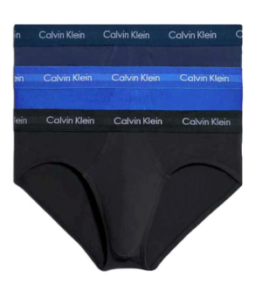 | 0000U2661G-4KU | 3P HIP BRIEF | 42 | 1,070 | 2,591 | 1,439 | 559 | 5,701 |  |  |  |  |  | 0 | 18.00 € | 42.90 €
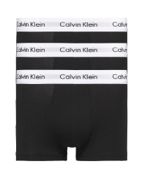 | 0000U2664G-001 | 3P LOW RISE TRUNK | 273 | 1,828 | 1,540 | 784 | 790 | 5,215 |  |  |  |  |  | 0 | 18.00 € | 42.90 €
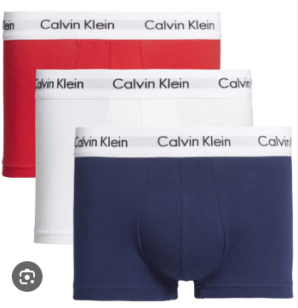 | 0000U2664G-I03 | 3P LOW RISE TRUNK | 0 | 874 | 1,179 | 1,186 | 1,034 | 4,273 |  |  |  |  |  | 0 | 18.00 € | 42.90 €
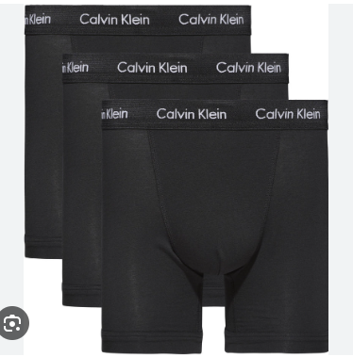 | 000NB1770A-XWB | 3P BOXER BRIEF |  | 573 | 1,397 | 1,273 | 864 | 4,107 |  |  |  |  |  | 0 | 18.00 € | 42.90 €
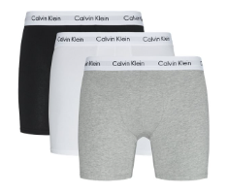 | 000NB1770A-MP1 | 3P BOXER BRIEF |  | 570 | 1,435 | 1,337 | 721 | 4,063 |  |  |  |  |  | 0 | 18.00 € | 42.90 €
 | 000NB1088A-100 | 2P S/S CREW NECK |  | 598 | 1,537 | 1,077 | 313 | 3,525 |  |  |  |  |  | 0 | 16.80 € | 39.90 €
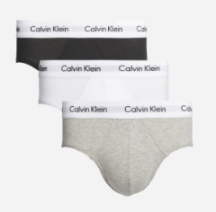 | 0000U2661G-998 | 3P HIP BRIEF | 2 | 548 | 1,974 | 654 | 105 | 3,283 |  |  |  |  |  | 0 | 18.00 € | 42.90 €
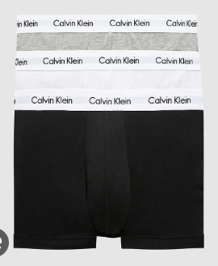 | 0000U2664G-998 | 3P LOW RISE TRUNK | 417 | 1,960 | 437 | 165 | 0 | 2,979 |  |  |  |  |  | 0 | 18.00 € | 42.90 €
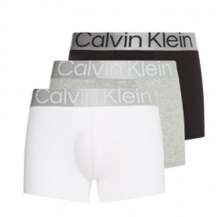 | 000NB3130A-MPI | TRUNK 3PK |  | 429 | 1,409 | 881 | 0 | 2,719 |  |  |  |  |  | 0 | 20.90 € | 49.90 €
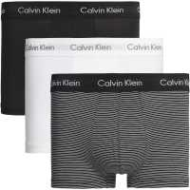 | 0000U2664G-IOT | 3P LOW RISE TRUNK |  | 332 | 1,994 | 377 | 0 | 2,703 |  |  |  |  |  | 0 | 8.00 € | 42.90 €
 | 000NB4011E-100 | S/S CREW NECK 3PK |  | 301 | 1,693 | 443 | 2 | 2,439 |  |  |  |  |  | 0 | 18.90 € | 44.90 €
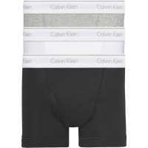 | 000NB1893A-MP1 | TRUNK 3PK |  | 437 | 870 | 760 | 306 | 2,373 |  |  |  |  |  | 0 | 16.80 € | 39.90 €
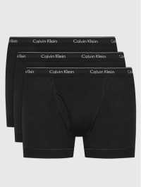 | 000NB1893A-001 | TRUNK 3PK |  | 397 | 694 | 569 | 280 | 1,940 |  |  |  |  |  | 0 | 16.80 € | 39.90 €
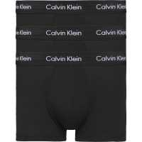 | 0000U2664G-XWB | 3P LOW RISE TRUNK |  | 221 | 768 | 497 | 290 | 1,776 |  |  |  |  |  | 0 | 18.00 € | 42.90 €
 | 000NB3528A-6H3 | TRUNK 3PK |  | 235 | 535 | 496 | 298 | 1,564 |  |  |  |  |  | 0 | 18.90 € | 44.90 €
 | 000NB1088A-001 | 2P S/S CREW NECK |  | 305 | 457 | 483 | 287 | 1,532 |  |  |  |  |  | 0 | 16.80 € | 39.90 €
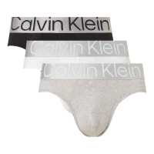 | 000NB3129A-MPI | HIP BRIEF 3PK |  | 200 | 673 | 410 | 20 | 1,303 |  |  |  |  |  | 0 | 20.90 € | 49.90 €
 | 000NB1089A-100 | 2P S/S V NECK |  | 386 | 373 | 372 | 179 | 1,310 |  |  |  |  |  | 0 | 16.80 € | 39.90 €
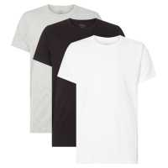 | 000NB4011E-MP1 | S/S CREW NECK 3PK |  | 437 | 322 | 326 | 209 | 1,294 |  |  |  |  |  | 0 | 18.90 € | 44.90 €
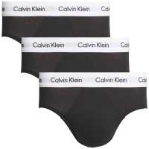 | 0000U2661G-001 | 3P HIP BRIEF | 0 | 293 | 875 | 73 | 0 | 1,241 |  |  |  |  |  | 0 | 18.00 € | 42.90 €
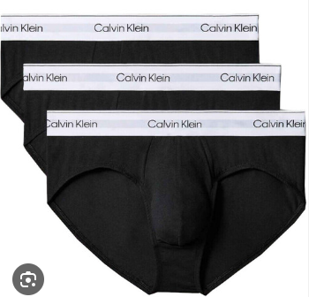 | 000NB3527A-UB1 | HIP BRIEF 3PK |  | 192 | 609 | 301 | 98 | 1,200 |  |  |  |  |  | 0 | 18.90 € | 44.90 €
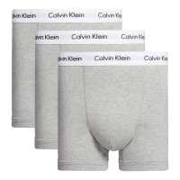 | 0000U2662G-080 | TRUNK 3PK |  | 123 | 381 | 382 | 190 | 1,076 |  |  |  |  |  | 0 | 18.00 € | 42.90 €
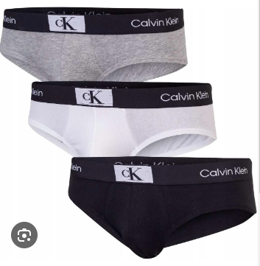 | 000NB3527A-6H3 | HIP BRIEF 3PK | 0 | 154 | 530 | 283 | 88 | 1,055 |  |  |  |  |  | 0 | 18.90 € | 44.90 €
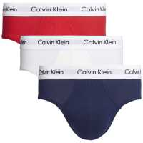 | 0000U2661G-I03 | 3P HIP BRIEF | 16 | 194 | 461 | 232 | 70 | 973 |  |  |  |  |  | 0 | 18.00 € | 42.90 €
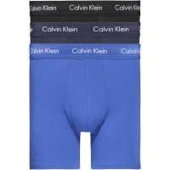 | 000NB1770A-4KU | 3P BOXER BRIEF |  | 179 | 450 | 219 | 64 | 912 |  |  |  |  |  | 0 | 18.00 € | 42.90 €
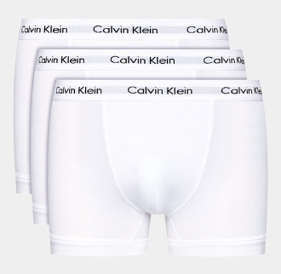 | 0000U2662G-100 | 3P TRUNK |  | 254 | 387 | 125 | 99 | 865 |  |  |  |  |  | 0 | 18.00 € | 42.90 €
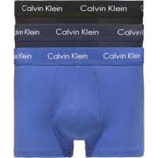 | 0000U2664G-4KU | 3P LOW RISE TRUNK | 171 | 38 | 129 | 373 | 33 | 744 |  |  |  |  |  | 0 | 18.00 € | 42.90 €
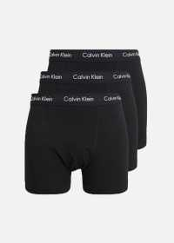 | 0000U2662G-XWB | TRUNK 3PK |  | 80 | 377 | 200 | 60 | 717 |  |  |  |  |  | 0 | 18.00 € | 42.90 €
 | 000NB3129A-5JK | HIP BRIEF 3PK |  | 551 | 88 | 0 | 0 | 639 |  |  |  |  |  | 0 | 20.90 € | 49.90 €
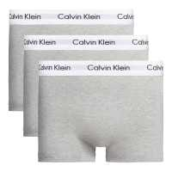 | 0000U2664G-KS0 | 3P LOW RISE TRUNK | 253 | 309 | 75 | 0 | 0 | 637 |  |  |  |  |  | 0 | 18.00 € | 42.90 €
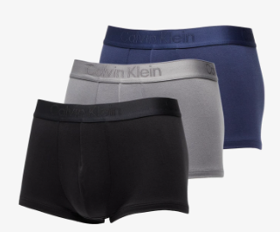 | 000NB3651A-FZ7 | LOW RISE TRUNK 3PK |  | 96 | 292 | 193 | 44 | 625 |  |  |  |  |  | 0 | 29.30 € | 69.90 €
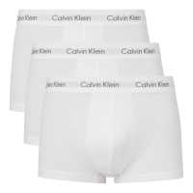 | 0000U2664G-100 | 3P LOW RISE TRUNK | 160 | 110 | 350 | 0 | 0 | 620 |  |  |  |  |  | 0 | 18.00 € | 42.90 €
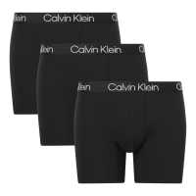 | 000NB2971A-7V1 | BOXER BRIEF 3PK |  | 90 | 281 | 179 | 42 | 592 |  |  |  |  |  | 0 | 20.10 € | 47.90 €
 | 000NB3529A-UB1 | BOXER BRIEF 3PK |  | 91 | 279 | 177 | 37 | 584 |  |  |  |  |  | 0 | 18.90 € | 44.90 €
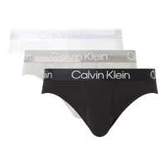 | 000NB2969A-UW5 | HIP BRIEF 3PK |  | 91 | 264 | 164 | 27 | 546 |  |  |  |  |  | 0 | 20.10 € | 47.90 €
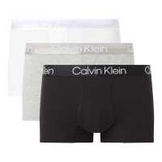 | 000NB2970A-UW5 | TRUNK 3PK |  | 76 | 245 | 146 | 18 | 485 |  |  |  |  |  | 0 | 20.10 € | 47.90 €
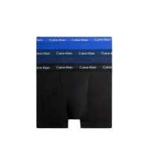 | 0000U2662G-4KU | TRUNK 3PK |  | 196 | 119 | 0 | 161 | 476 |  |  |  |  |  | 0 | 18.00 € | 42.90 €
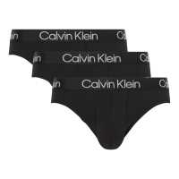 | 000NB2969A-7V1 | HIP BRIEF 3PK |  | 73 | 244 | 141 | 8 | 466 |  |  |  |  |  | 0 | 20.10 € | 47.90 €
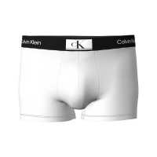 | 000NB3403A-100 | TRUNK |  | 55 | 216 | 118 | 57 | 446 |  |  |  |  |  | 0 | 10.50 € | 24.90 €
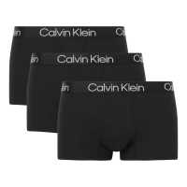 | 000NB2970A-7V1 | TRUNK 3PK |  | 68 | 238 | 100 | 13 | 419 |  |  |  |  |  | 0 | 20.10 € | 47.90 €
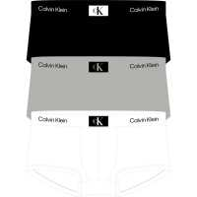 | 000NB3532A-FRQ | LOW RISE TRUNK 3PK |  | 70 | 222 | 126 | 0 | 418 |  |  |  |  |  | 0 | 18.90 € | 44.90 €
 | 0000U1732A-BMS | BOXER WVN 3PK |  | 85 | 198 | 86 | 0 | 369 |  |  |  |  |  | 0 | 20.90 € | 49.90 €
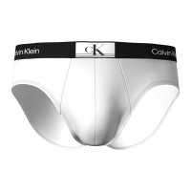 | 000NB3402A-100 | HIP BRIEF |  | 46 | 170 | 102 | 49 | 367 |  |  |  |  |  | 0 | 8.40 € | 19.90 €
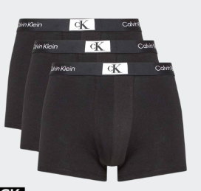 | 000NB3528A-UB1 | TRUNK 3PK |  | 43 | 173 | 93 | 0 | 309 |  |  |  |  |  | 0 | 18.90 € | 44.90 €
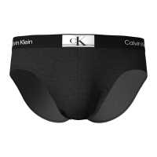 | 000NB3402A-UB1 | HIP BRIEF |  | 37 | 148 | 83 | 40 | 308 |  |  |  |  |  | 0 | 8.40 € | 19.90 €
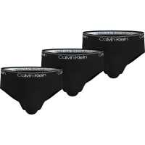 | 000NB2568A-UB1 | HIP BRIEF 3PK |  | 40 | 104 | 96 | 51 | 291 |  |  |  |  |  | 0 | 18.90 € | 44.90 €
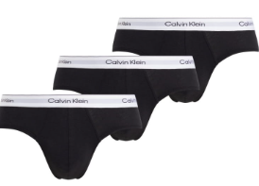 | 000NB3962A-UB1 | HIP BRIEF 3PK | 5 | 42 | 89 | 81 | 47 | 264 |  |  |  |  |  | 0 | 18.00 € | 42.90 €
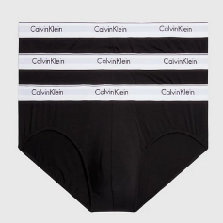 | 000NB2379A-001 | HIP BRIEF 3PK |  | 46 | 146 | 58 | 17 | 267 |  |  |  |  |  | 0 | 18.90 € | 44.90 €
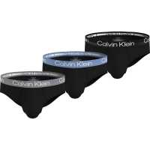 | 000NB2969A-MCJ | HIP BRIEF 3PK | 3 | 39 | 60 | 82 | 60 | 244 |  |  |  |  |  | 0 | 20.10 € | 47.90 €
 | 000NB3962A-MP1 | HIP BRIEF 3PK | 6 | 39 | 76 | 70 | 42 | 233 |  |  |  |  |  | 0 | 18.00 € | 42.90 €
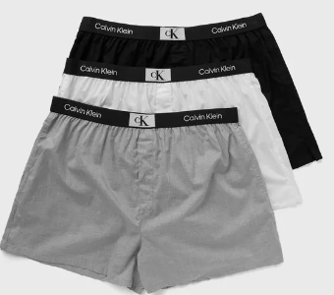 | 000NB3412A-6H3 | BOXER SLIM 3PK |  | 59 | 93 | 99 | 0 | 251 |  |  |  |  |  | 0 | 25.10 € | 59.90 €
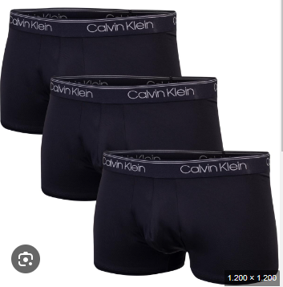 | 000NB2569A-UB1 | LOW RISE TRUNK 3PK |  | 36 | 100 | 61 | 35 | 232 |  |  |  |  |  | 0 | 18.90 € | 44.90 €
 | 000NB3607A-UB1 | HIP BRIEF 3PK |  | 53 | 84 | 56 | 33 | 226 |  |  |  |  |  | 0 | 20.90 € | 49.90 €
 |  |  |  |  |  |  |  | 93,260 |  |  |  |  |  | 0

